8월
● [2022년 8월] 에덴장애인종합복지관 식단표 ●

 | 월 | 화 | 수 | 목 | 금
 | 1 | 2 | 3 | 4 | 5
점심 | 잡곡밥 | 잡곡밥 | 잡곡밥 | 잡곡밥 | 잡곡밥
 | 사골우거지탕 | 돈육고추장찌개 | 들깨시락국 | 북어미역국 | 콩나물냉국
 | 오징어야채무침 | 간장코다리조림 | 돈육김치찜 | 소고기버섯불고기 | 돈육두루치기
 | 단호박부꾸미 | 옥수수전 | 청포묵김무침 | 연근조림 | 양배추쌈&쌈장
 | 미역줄기볶음 | 레몬미역초무침 | 참나물겉절이 | 노각무침 | 깻잎지
 | 포기김치 | 포기김치 | 열무김치 | 포기김치 | 포기김치
열량 | 599 | 586 | 573 | 559 | 582
 | 8 | 9 | 10 | 11 | 12
점심 | 잡곡밥 | 잡곡밥 | 마파두부덮밥 | 잡곡밥 | 누룽지닭곰탕
 | 모듬어묵국 | 육개장 | 유부맑은국 | 오이미역냉국 | 추가밥
 | 고추잡채&꽃빵 | 연어까스&타르소스 | 순살깐풍기 | 돈육메추리알조림 | 깻잎맛살전
 | 비빔만두 | 견과류단호박찜 | 콩자반 | 브로컬리비엔나볶음 | 연근흑임자샐러드
 | 짜사이무침 | 마늘쫑무침 | 오이양파무침 | 숙주나물 | 고추지무침
 | 포기김치 | 포기김치 | 포기김치 | 포기김치 | 포기김치
열량 | 598 | 601 | 588 | 597 | 587
 | 15 | 16 | 17 | 18 | 19
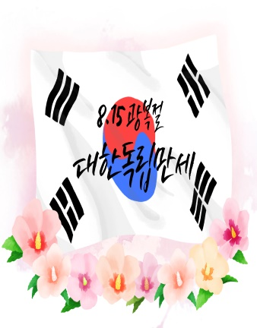
점심 |  | 잡곡밥 | 잡곡밥 | 잡곡밥 | 잡곡밥
 |  | 부대찌개 | 건새우근대국 | 들깨미역국 | 맑은콩나물국
 |  | 닭살겨자냉채 | 고등어무조림 | 미트볼데리야끼 | 오징어제육불고기
 |  | 건새우마늘쫑볶음 | 볼어묵피망조림 | 토마토치커리샐러드 | 비빔당면
 |  | 파래자반 | 오징어젓무말랭이무침 | 무생채 | 청경채사과무침
 |  | 포기김치 | 포기김치 | 포기김치 | 포기김치
열량 |  | 587 | 629 | 577 | 595
 | 22 | 23 | 24 | 25 | 26
점심 | 잡곡밥 | 잡곡밥 | 햄김치볶음밥 | 잡곡밥 | 잡곡밥
 | 참치김치찌개 | 얼갈이된장국 | 미소장국 | 들깨버섯탕 | 순두부찌개
 | 동그랑땡전 | 찹쌀탕수육&소스 | 계란후라이 | 닭볶음탕 | 돼지갈비찜
 | 알감자조림 | 가지우민찌볶음 | 짜장떡볶이 | 메추리알곤약조림 | 도토리묵야채무침
 | 브로컬리&초장 | 콩나물무침 | 오이지무침 | 부추양파무침 | 얼갈이나물
 | 열무김치 | 포기김치 | 깍두기 | 포기김치 | 포기김치
열량 | 584 | 579 | 622 | 630 | 587
 | 29 | 30 | 31
점심 | 잡곡밥 | 잡곡밥 | 카레라이스
 | 크림스프 | 호박고추장찌개 | 부추계란국
 | 치킨까스&소스 | 죽순소불고기 | 치킨가라아게
 | 실곤약야채무침 | 두부조림 | 양배추샐러드
 | 우엉조림 | 치커리생채 | 꼬들단무지무침
 | 포기김치 | 포기김치 | 포기김치
열량 | 613 | 615 | 585
◆ 성인 남자 1일 에너지 권장량은 1일 2,400kcal, 여자 에너지 권장량은 1일 2,000kcal입니다. (한국인영양섭취기준, 2005년 한국영양학회) ◆ 중식을 통해서 1일 에너지 권장량의 약 30%를 충족시키는 것을 목표로 합니다. ◆ 원산지 : 돼지고기(국내산), 쇠고기(호주산), 닭고기(국내산), 쌀(국내산), 김치(국내산) ◆ 식단표 작성 : 청밀 영양사 심혜영 에덴장애인종합복지관

